상품제안서
트래블링 신발파우치 | 상품코드: S38311

 |  |  |  |  |  |  | 02-713-8555 | www.synergygift.co.kr
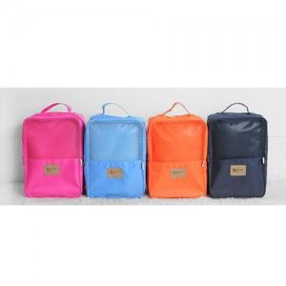

【상세/제작정보】 | <p><span style="font-size: 14pt;">※ 운임비 별도 발생 됩니다.</span></p>

【인쇄/포장옵션】 | 실크 / OPP(비닐)

【공급단가】 | 수량 | 100~ | 300~ | 500~ | 1,000~ | 3,000~
*VAT별도 | 블루 | 5,260원 | 5,070원 | 4,870원 | 4,680원 | 4,560원
 | 오렌지 | 5,260원 | 5,070원 | 4,870원 | 4,680원 | 4,560원
 | 연핑크 | 5,260원 | 5,070원 | 4,870원 | 4,680원 | 4,560원
 | 네이비 | 5,260원 | 5,070원 | 4,870원 | 4,680원 | 4,560원

【상품 URL】 | https://www.synergygift.co.kr:443/src/goods_detail.php?gdno=38311

